Formulas
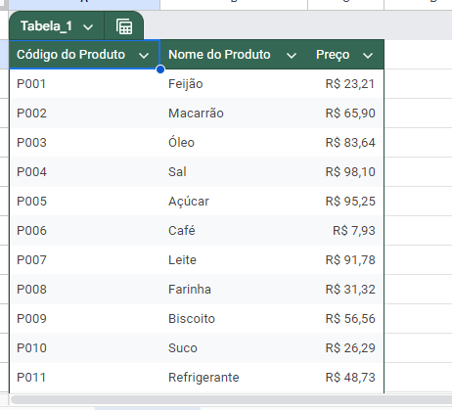
Usei i "ProcV" para localizar o preco na aba Produtos

Fiz a formula de multiplicar para ver o valor x quantidade

usei o Somaproduto para ter o valor total da compra

formatei a planilha conforme as instruções

